플레이어
플레이어
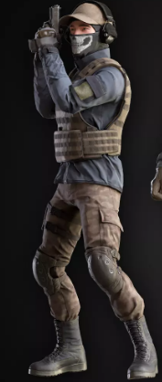
 | 체력: | 100

 | 달리기 속도: | 6m/s

 | 걷기 속도: | 2m/s

 | 너비: | 0.8m

 | 키: | 1.8m

 | 모든 등급과 종류의 무기 사용 가능

